ТЗ для фото
Товар | Выберите один из трёх товаров или добавьте свой товар | Сумка | Чайник | Игрушечная овечка из плюша | Введите название своего товара, если хотите использовать его для работы
Фото | Добавьте фото товара, если используете свой товар | 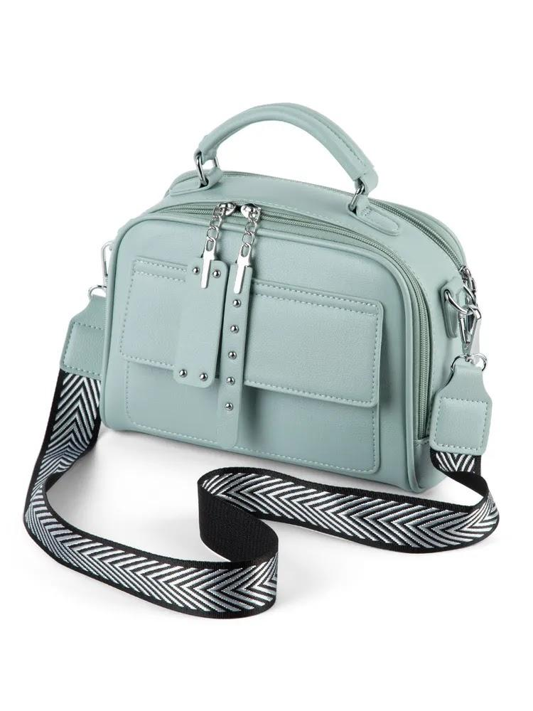 | 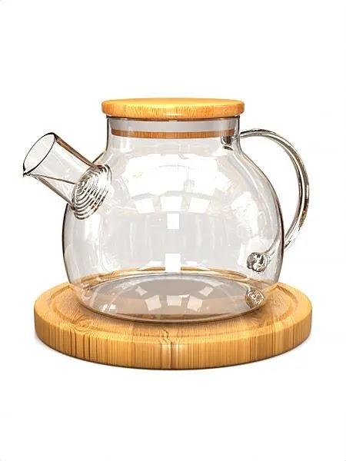 | 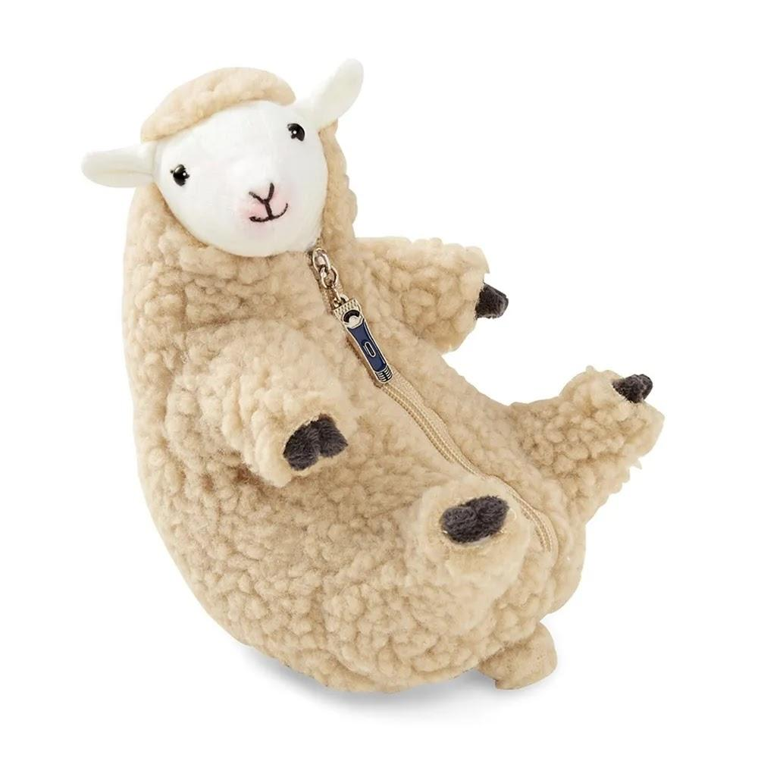 | Чтобы добавить изображение в ячейку, выберите «Вставка» → «Изображение» → «Вставить изображение в ячейку» → «Загрузка» → «Обзор». Другой вариант: «Вставка» → «Ссылка» → вставьте ссылку на изображение
Технические требования к фото | В базе знаний маркетплейса или в поисковике найдите требования к фотографиям для карточек товаров
Фон для товара | Укажите, какой фон использовать для товара: белый, серый или тёмный. Это зависит от требований маркетплейса и характеристик самого товара. Например, белый товар будет плохо виден на белом фоне
Дополнительные предметы | Укажите, нужны ли дополнительные предметы на фото. Например, если вы хотите разместить слева логотип или инфографику, то товар нужно сфотографировать так, чтобы слева оставалось место. Если вы не планируете ничего добавлять, то напишите, что кроме товара на фото ничего быть не должно
Сценарий для фото | Выберите два подходящих для товара сценария и укажите названия

Ссылка на референс | Найдите на маркетплейсе карточку товара, которую можно использовать в качестве примера того, что вы хотите получить, и прикрепите ссылку

